ダブルス
 |  |  |  |  |  |  | №

 | 吉見総合運動公園中級者ベテランテニス大会
参加申込書
№ | 種 目 | 氏 名 | 住所 （市町村のみ） | 連絡先☎ | 生 年 月 日
1 | 男子 |  |  |  | 昭和 年 月 日( 才)
 | 女子 |  |  |  | 昭和 年 月 日( 才)
2 | 男子 |  |  |  | 昭和 年 月 日( 才)
 | 女子 |  |  |  | 昭和 年 月 日( 才)
3 | 男子 |  |  |  | 昭和 年 月 日( 才)
 | 女子 |  |  |  | 昭和 年 月 日( 才)
4 | 男子 |  |  |  | 昭和 年 月 日( 才)
 | 女子 |  |  |  | 昭和 年 月 日( 才)
5 | 男子 |  |  |  | 昭和 年 月 日( 才)
 | 女子 |  |  |  | 昭和 年 月 日( 才)
令和 5年 月 日 |  |  | ( 3,000 |  |  | 円/組× |  | 組 )
右記参加費を添えて申し込みます。 |  |  |  | 参加費合計 |  | ￥ |  | 円

申込み責任者
所属（団体名）

【申込み方法】
①申込開始：令和5年9月1日（金）より 吉見総合運動公園管理事務所へ参加費を添えて申し込みください。
②参 加 費：３，０００円（１組）保険料込み エントリー後のキャンセルについて、参加料の返金は致しません。
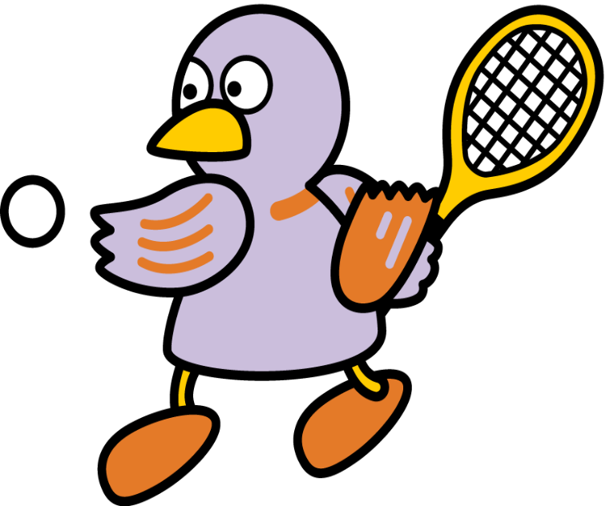
③種 目：硬式ダブルス男子・女子を〇で囲んでください。
④申込締切日:令和5年10月31日（火）ただし、定員に達し次第終了） パートナーの変更は11月12日(日)まで認めます。 吉見総合運動公園管理事務所へご連絡をお願いします
⑤連 絡 先:埼玉県比企郡吉見町今泉141 吉見総合運動公園 電話：0493-54-4701

